关系图
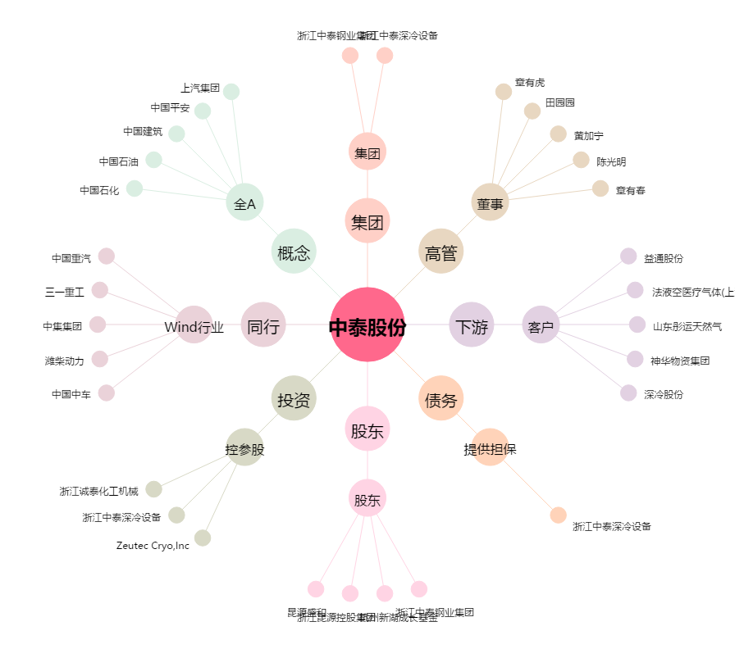
中泰股份[300435.SZ] - 关系概览图

